订单中心(废弃)
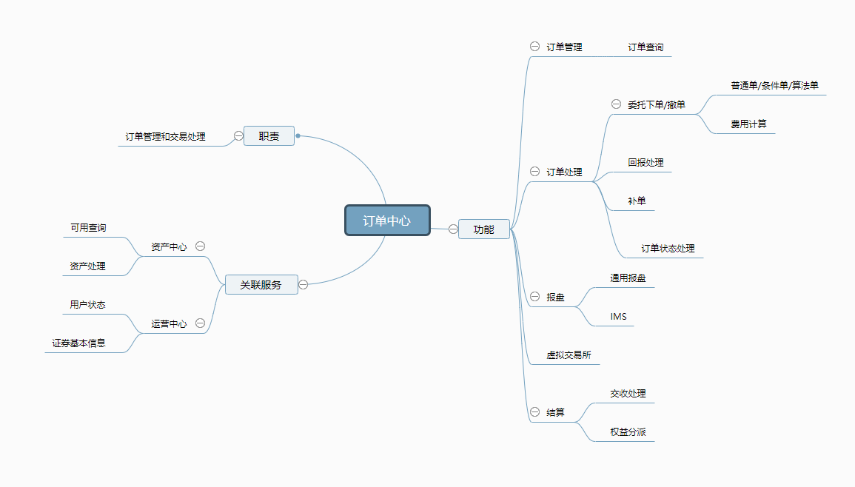
 |  |  | 普通交易
 |  |  | T0(融券)
订单中心 | 交易 | 委托下单 | 卖空
 |  | 撤单
 |  | 订单确认
 |  | 订单成交
 |  | 条件单
 |  | 算法单

 | 订单查询 | 委托查询
 |  | 成交记录查询

 | 清算 | 按市场清结算 | 归档
 |  |  | 初始化
 |  |  | 结算/交收
 |  |  | 权益分派

资产中心(废弃)
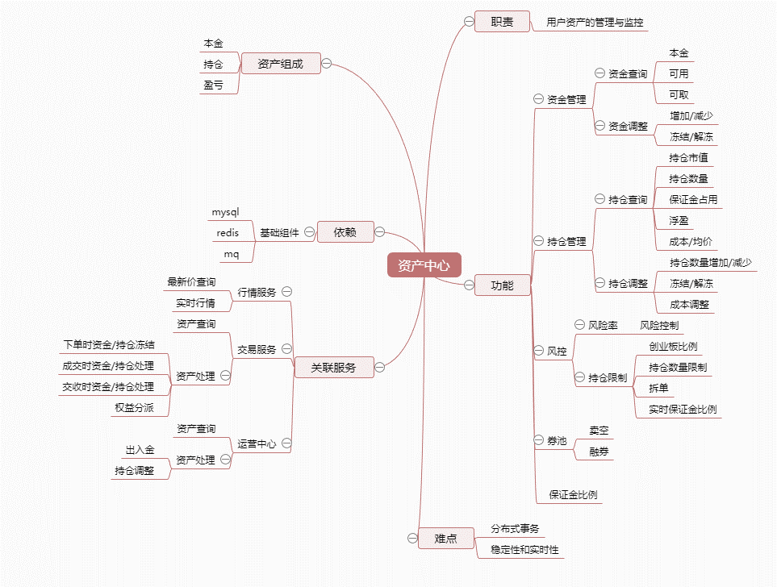
 |  |  |  | 客户资金 | 初始本金
 |  |  |  |  | 占用本金(保证金占用)
 |  |  |  |  | 浮盈
资产中心 | 资金管理 | 资金查询 |  |  | 实盈
 |  | 可用查询
 |  | 资金冻结/解冻
 |  | 资金增加/减少

 |  |  |  | 客户持仓 | 持仓市值
 | 持仓管理 | 持仓查询 |  |  | 持仓保证金
 |  | 可用查询
 |  | 持仓冻结/解冻
 |  | 持仓增加/减少

 | 风控 | 风险率
 |  | 创业板限制
 |  | 持仓量限制
 |  | 拆单
 |  | 实时保证金比例 | 不同票不一样
 |  |  | 相同的票,不同的用户也可能不一样
 |  |  | 同一只票,同一个用户,不同时间段也可能不一样

